Geschenken
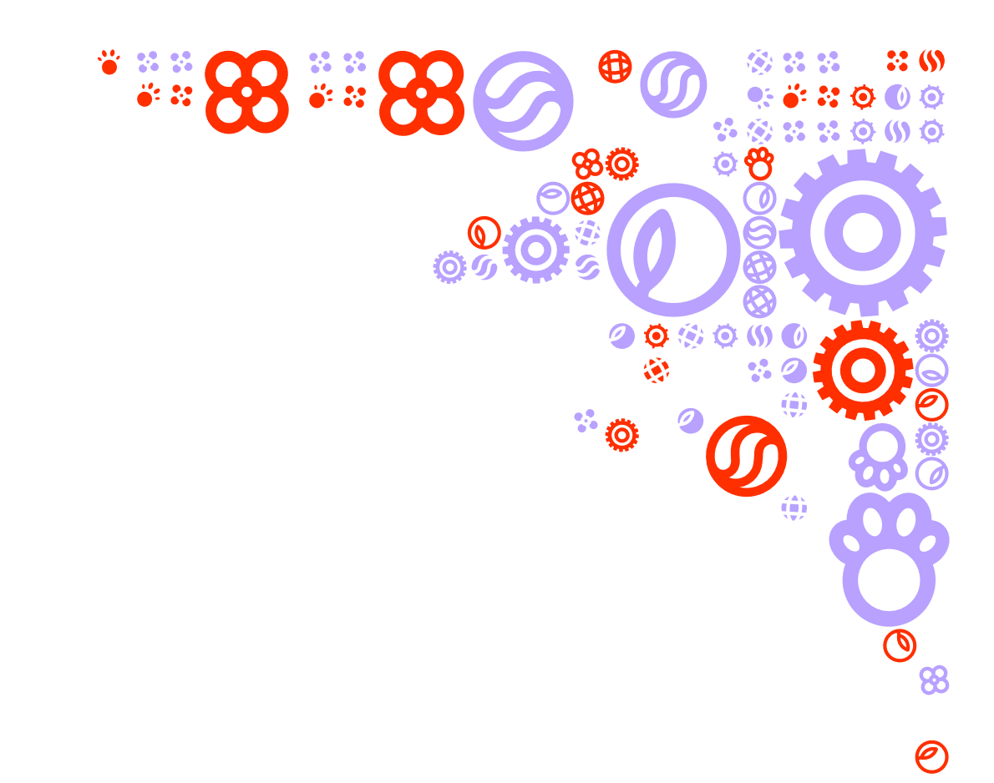
Bijlage 2 Prijzenblad EA Geschenken - Stichting Yuverta

De gele cellen dienen gevuld te worden.

Zie bijlage 12 voor een afbeeldingen van de boeketten. Inschrijver dient een prijs in voor de boeketten die zijn getoond.
De boeketten dienen zoveel mogelijk overeenkomend identiek te zijn aan de afbeelding zoals in het pve staat beschreven. Het aantal bloemen moet gelijk blijven.

Standaard assortiment | fictieve aantallen | Plafond bedrag incl BTW | Prijs per stuk incl BTW | Prijs totaal
Zoetwaren
Fairtrade chocolade reep Verpakking: duurzame bandrole Gewicht: 180 gram Smaken: melk, wit, puur, caramel zeezout, of hazelnoot | 2500 | € 6.50 | € - | € -
Fairtrade chocoladeletter Verpakking: duurzame geschenkdoos met venster waardoor de chocoladeletter goed zichtbaar is Gewicht: 175 gram. Smaken: melk, wit, puur of hazelnoot. Beschikbaar in letters A-Z. | 2000 | € 7.50 | € - | € -
Banketstaaf Verpakking: duurzame geschenkdoos. Gewicht: 250 gram. | 1500 | € 7.50 | € - | € -
Paaseitjes Verpakking: zakje (duurzaam) Gewicht 250 gram Smaken: massieve of praline | 3500 | € 2.50 | € - | € -
Bonbons Verpakking: duurzaam doosje Gewicht: 250 gram Smaken: divers | 500 | € 16.00 | € - | € -
Borrelpakketen
Borrelpakket Inhoud: borrelnootjes, zoute pinda's en chips Gewicht: ca. 40/45 gram per zakje | 450 | € 7.50 | € - | € -
Bierpakket Verpakking: duurzame verpakking Inhoud: 6 verschillende speciaal bieren | 75 | € 25.00 | € - | € -
Wijnpakket Verpakking: duurzame kistje Inhoud: 2 verschillende wijnen rood | 75 | € 32.50 | € - | € -
Wijnpakket Verpakking: duurzame kistje Inhoud: 2 verschillende wijnen wit | 75 | € 32.50 | € - | € -
Wijnpakket Verpakking: duurzame kistje Inhoud: 2 verschillende 1 wit en 1 rood | 75 | € 32.50 | € - | € -
Verzorgingssets
Geschenkenset klein Unisex verzorgingsgeschenkset klein Verpakking: duurzame geschenkverpakking Inhoud: een viertal kleinverpakkingen (50 - 70 ml) met onder andere douchegel, bodylotion en scrub | 300 | € 20.00 | € - | € -
Geschenkenset middel Unisex verzorgingsgeschenkset middel Verpakking: duurzame geschenkverpakking Inhoud: een viertal verpakkingen (100 - 200 ml) met onder andere douchegel, bodylotion en scrub | 300 | € 45.00 | € - | € -
Kraamcadeaus
Geboortegeschenk klein Verpakking: Duurzame geschenkverpakking Inhoud: Knuffel en kaart | 25 | € 25.00 | € - | € -
Geboortegeschenk middel Verpakking: Duurzame geschenkverpakking Inhoud: Knuffel, kaart en slofjes | 25 | € 35.00 | € - | € -
Geboortegeschenk groot Verpakking: Duurzame geschenkverpakking Inhoud: Knuffel, kaart, slofjes en romper met logo Yuverta | 25 | € 50.00 | € - | € -
Helium ballon geboorte Verpakking: Duurzame geschenkverpakking Inhoud: Ballon ca. 45 cm | 50 | € 18.50 | € - | € -
Taarten en gebak
Slagroomtaart met logo Yuverta middel Verpakking: duurzame geschenkdoos Inhoud: 30 personen | 50 | € 45.00 | € - | € -
Slagroomtaart met logo Yuverta groot Verpakking: duurzame geschenkdoos Inhoud: 50 personen | 70 | € 60.00 | € - | € -
Petit four met logo Yuverta Verpakking: Duurzame geschenkendoos Inhoud: 50 stuks (prijs voor 50 stuks indienen) | 70 | € 100.00 | € - | € -
Appeltaart Verpakking: duurzame geschenkdoos Inhoud: 10 personen | 50 | € 30.00 | € - | € -
Fruitmanden
Fruitmand klein Verpakking: duurzame verpakking Inhoud: 2,5 kilo met daarin appels, sinasappels, druiven, bananen en peren | 15 | € 20.00 | € - | € -
Biologische fruitmand klein Verpakking: duurzame verpakking Inhoud: 2,5 kilo met daarin appels, sinasappels, druiven, bananen en peren | 15 | € 25.00 | € - | € -
Fruitmand middel Verpakking: duurzame verpakking Inhoud: 4 kilo met daarin appels, sinasappels, druiven, bananen, mandarijenen, grapefruit, kiwi's en peren | 15 | € 30.00 | € - | € -
Wenskaarten
Wenskaarten Verpakking: duurzame verpakking Inhoud: 10 kaarten 15x15 cm thema verjaardag Prijs per stuk invullen | 100 | € 3.50 | € - | € -
Cadeaubonnen
Digitale cadeaubonnen Prijs is gelijk aan de waarde van de cadeaubon Geen bezorgkosten van toepassing | 4500 | nvt | nvt | nvt
Bloemen
Plukboeket (zie afbeelding bijlage 12) Verpakking: duurzame verpakking Inhoud: 10 bloemen, geen bladgroen | 500 | € 22.50 | € - | € -
Plukboeket (zie afbeelding bijlage 12) Verpakking: duurzame verpakking Inhoud: 15 bloemen, geen bladgroen | 600 | € 25.00 | € - | € -
Seizoensboeket (huidig seizoen)(zie afbeelding bijlage 12) Verpakking: duurzame verpakking Inhoud: 20 bloemen, 25% bladgroen | 500 | € 27.50 | € - | € -
Gemengd boeket (zie afbeelding bijlage 12) Verpakking: duurzame verpakking Inhoud: 13 bloemen, 25% bladgroen | 500 | € 25.00 | € - | € -
Gemengd boeket Verpakking: duurzame verpakking Inhoud: 18 bloemen, 25% bladgroen | 600 | € 27.50 | € - | € -
Droogbloemen bont (zie afbeelding bijlage 12) Verpakking: duurzame verpakking Inhoud: 20 bloemen | 250 | € 17.50 | € - | € -
Perenboom Verpakking: duurzame verpakking Inhoud: ca. 30-40 cm | 250 | € 26.00 | € - | € -
Bezorgkosten
Brievenbuspakket binnen NL | 4625 | € 2.95 | € - | € -
Pakket binnen NL | 6920 | € 4.95 | € - | € -
Bezorgkosten bloemen binnen NL | 3200 | € 4.55 | € - | € -
Levering gebak op datum | 160 | € 5.95 | € - | € -
Levering gebak voor 10 uur op datum | 40 | € 5.95 | € - | € -
Levering gebak tussen 10 en 14 uur op datum | 40 | € 5.95 | € - | € -
Inschrijfsom totaal assortiment |  |  |  | € -

Staffelkortingen* per jaar | Bandbreedte van de staffel | Korting in % | Weging | Totaal
Zoetwaren | 100-500 | 0% | 10 | 0%
Zoetwaren | 500-1000 | 0% | 20 | 0%
Zoetwaren | 1000+ | 0% | 30 | 0%
Borrelpaketten | 100-500 | 0% | 5 | 0%
Borrelpaketten | 500-1000 | 0% | 5 | 0%
Borrelpaketten | 1000+ | 0% | 5 | 0%
Verzorgingssets | 100-500 | 0% | 5 | 0%
Verzorgingssets | 500-1000 | 0% | 10 | 0%
Verzorgingssets | 1000+ | 0% | 15 | 0%
Kraamcadeaus | 100-500 | 0% | 5 | 0%
Kraamcadeaus | 500-1000 | 0% | 5 | 0%
Kraamcadeaus | 1000+ | 0% | 5 | 0%
Taarten en gebak | 100-500 | 0% | 10 | 0%
Taarten en gebak | 500-1000 | 0% | 20 | 0%
Taarten en gebak | 1000+ | 0% | 30 | 0%
Fruitmanden | 100-500 | 0% | 5 | 0%
Fruitmanden | 500-1000 | 0% | 5 | 0%
Fruitmanden | 1000+ | 0% | 5 | 0%
Wenskaarten | 100-500 | 0% | 5 | 0%
Wenskaarten | 500-1000 | 0% | 5 | 0%
Wenskaarten | 1000+ | 0% | 5 | 0%
Cadeaubonnen | 1000-2000 | 0% | 20 | 0%
Cadeaubonnen | 2000-3000 | 0% | 30 | 0%
Cadeaubonnen | 3000+ | 0% | 40 | 0%
Bloemen | 100-500 | 0% | 20 | 0%
Bloemen | 500-1000 | 0% | 30 | 0%
Bloemen | 1000+ | 0% | 40 | 0%
Gemiddelde gewogen korting |  |  |  | 0%
* Op basis van kick-back staffelkorting aan de hand van de gerealiseerde aantal bestellingen per categorie per jaar

Ondertekening

Naam | Datum en plaats

Functie | Onderneming en adres

Handtekening

